Composicao_Produtividade_S1_v1
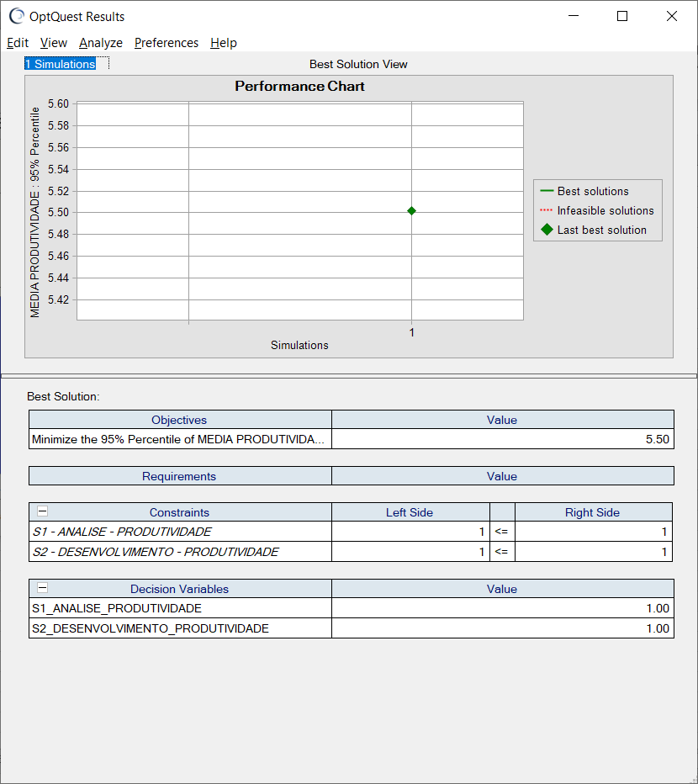
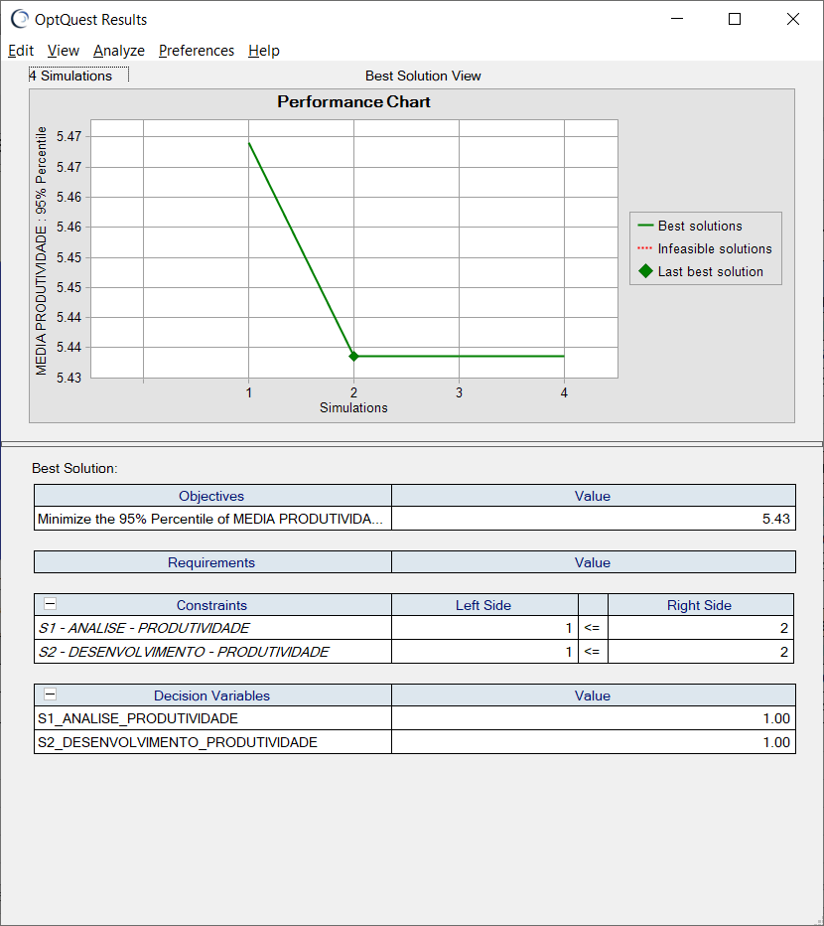
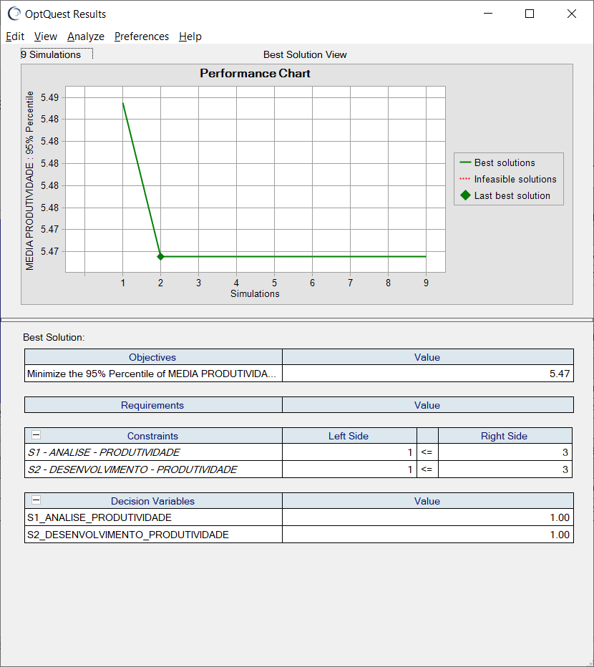
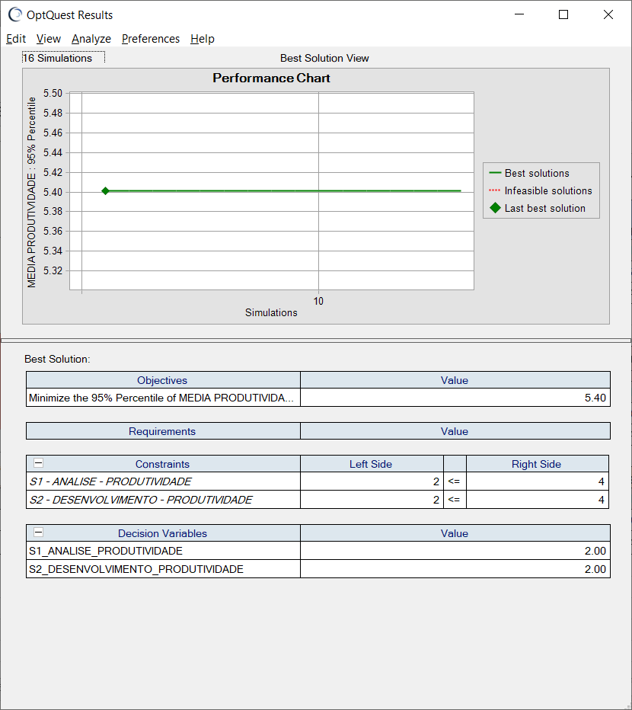
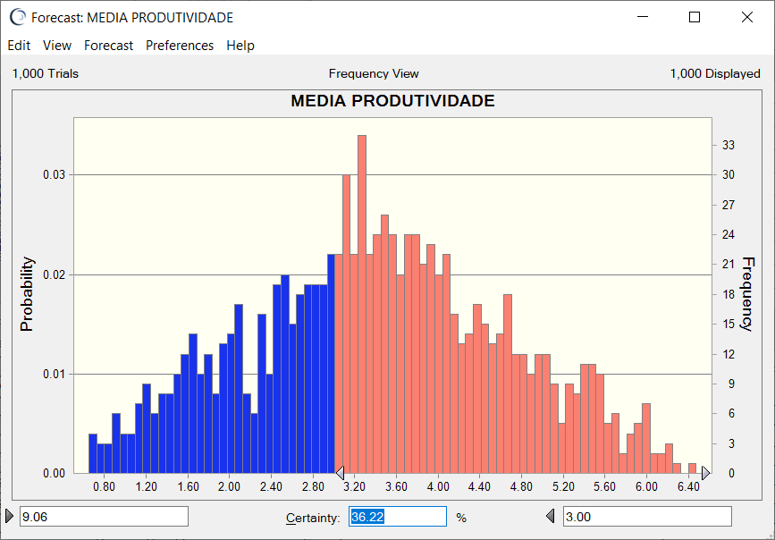
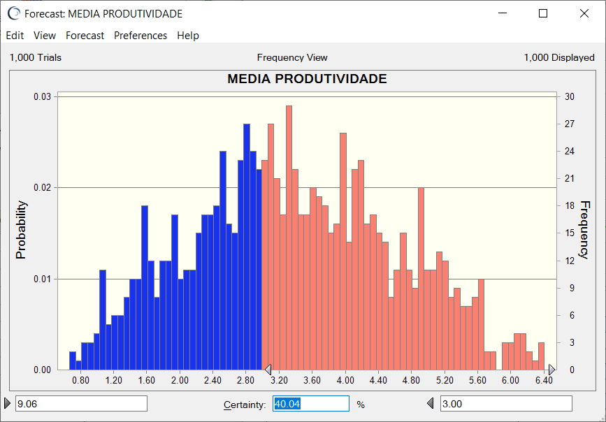
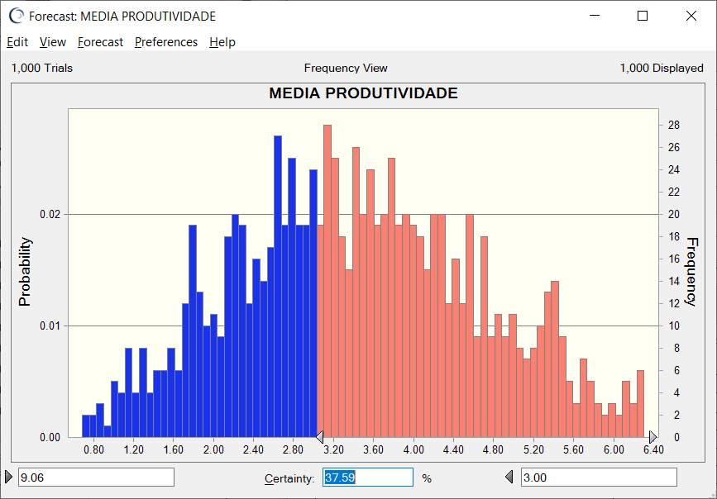
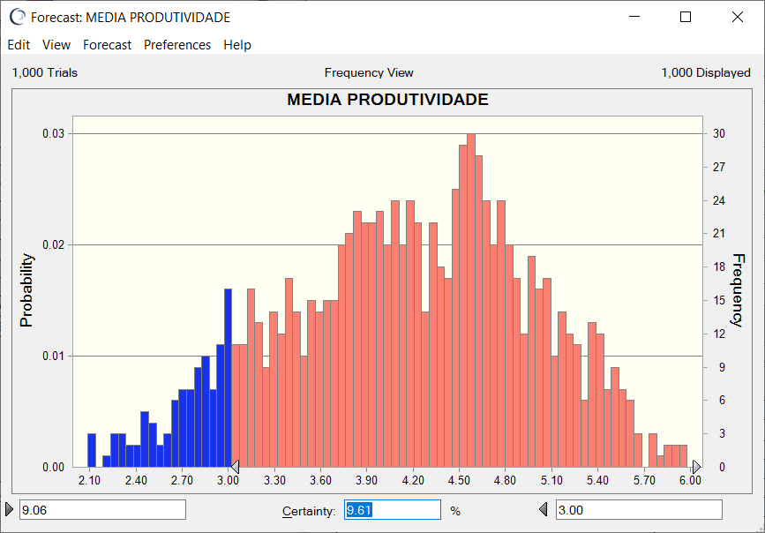
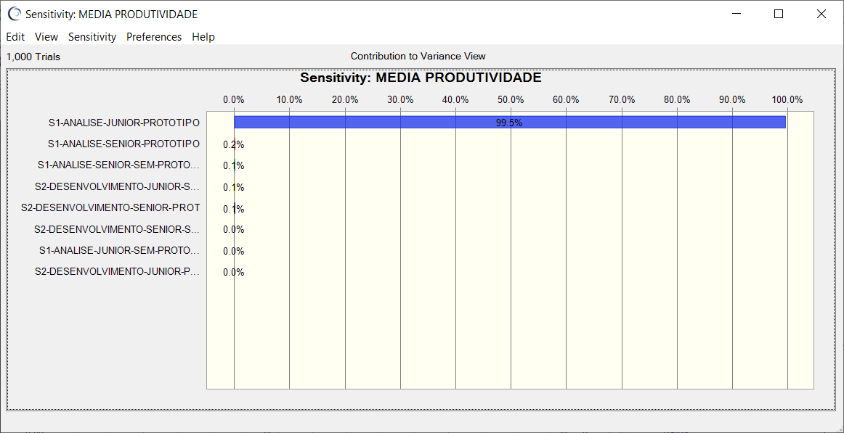
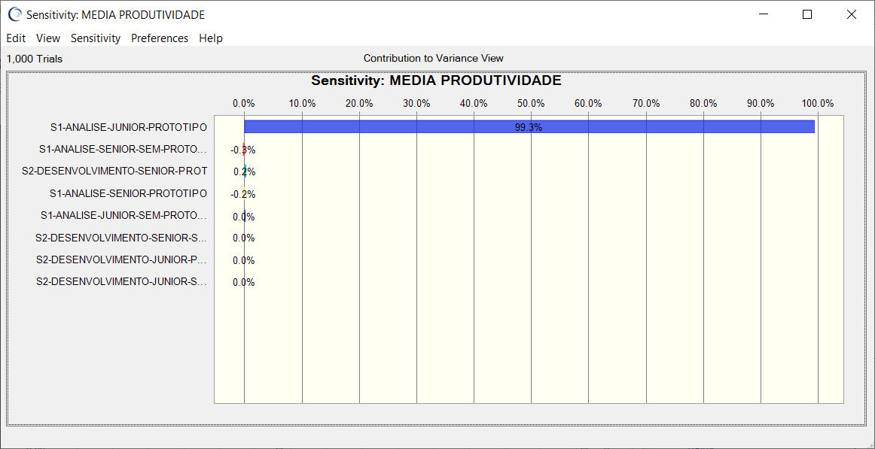


Combinação de Subgrupos: | S1-Análise (Junior c/ Protótipo) + S2-Desenvolvimento (Junior c/ Protótipo) | Combinação de Subgrupos: | S1-Análise (Junior s/ Protótipo) + S2-Desenvolvimento (Junior s/ Protótipo) | Combinação de Subgrupos: | S1-Análise (Senior c/ Protótipo) + S2-Desenvolvimento (Senior c/ Protótipo) | Combinação de Subgrupos: | S1-Análise (Senior s/ Protótipo) + S2-Desenvolvimento (Senior s/ Protótipo)

Composicao_Produtividade_S2_v1
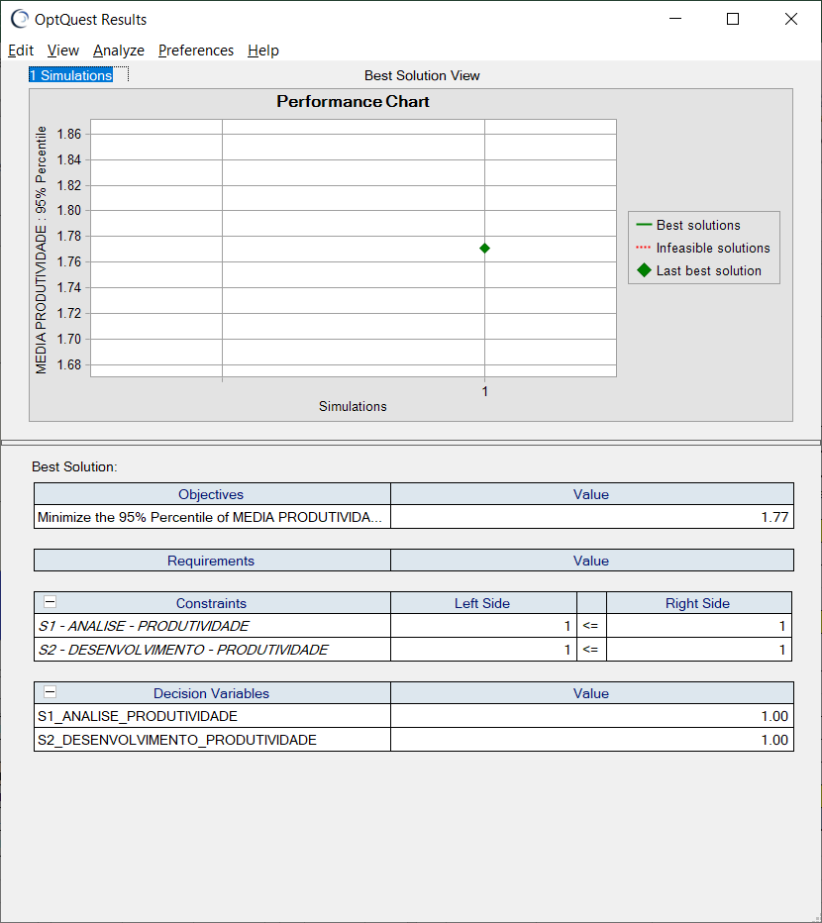
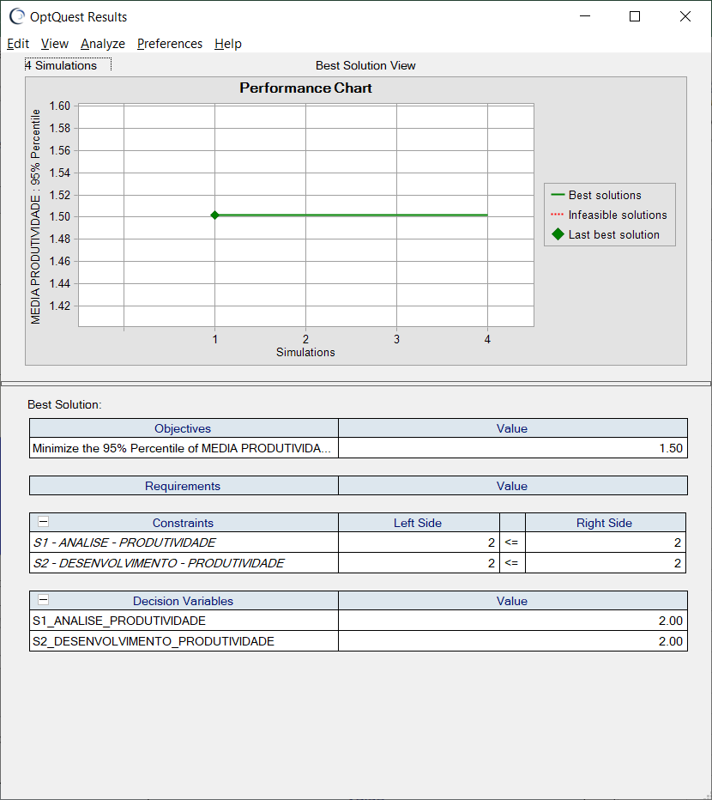
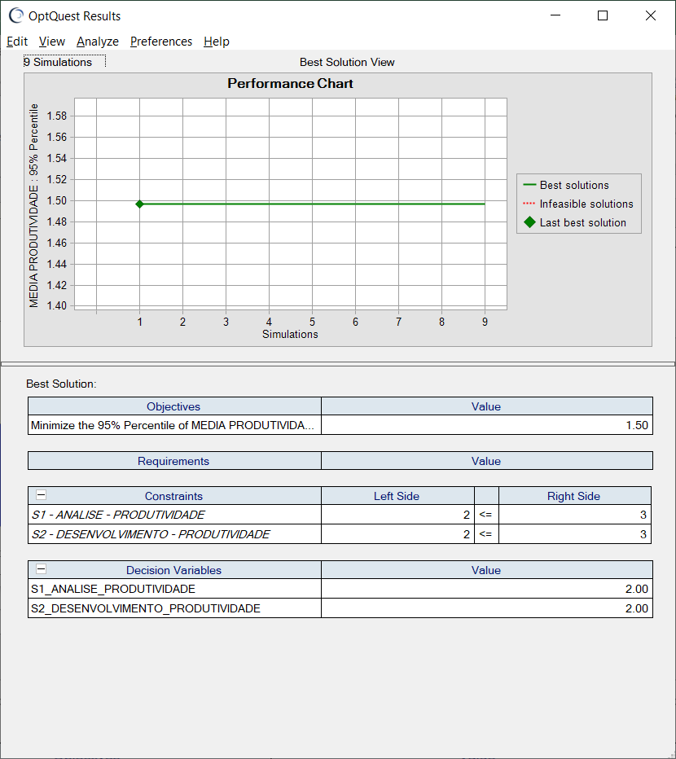
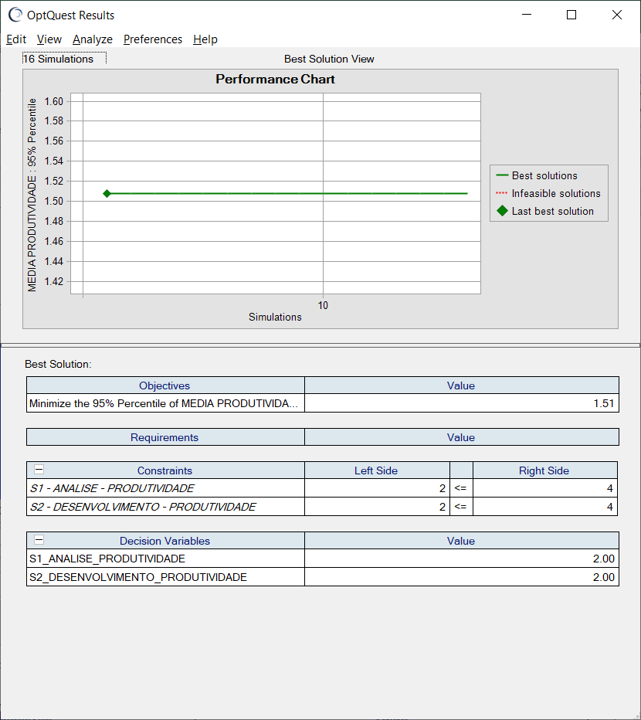
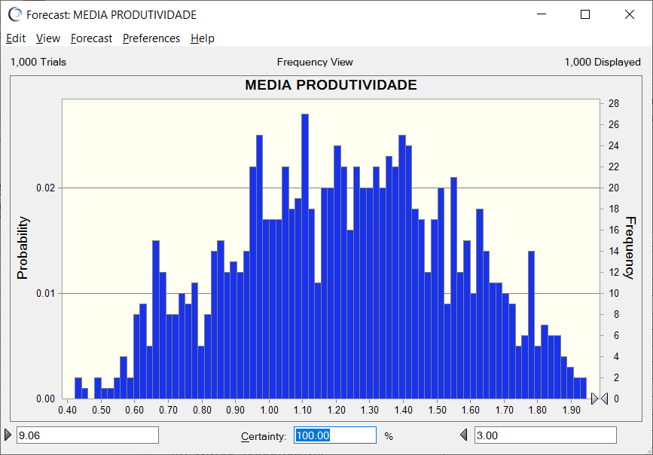
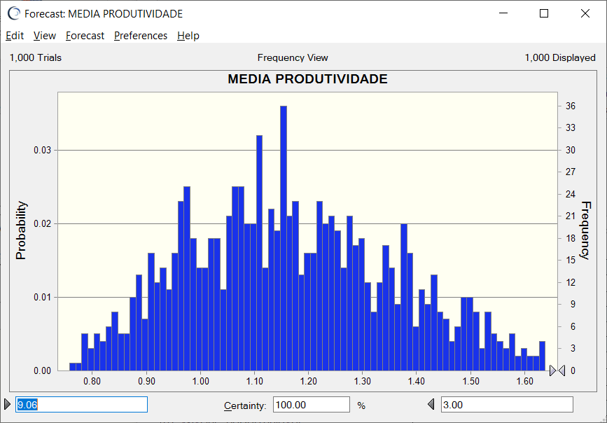
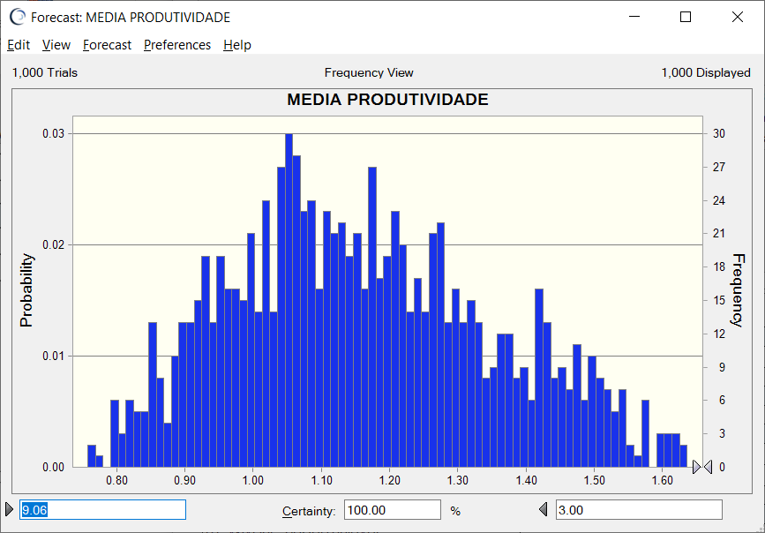
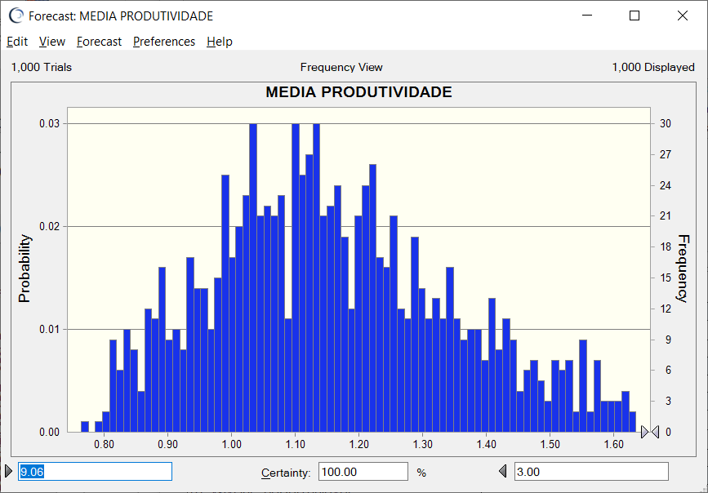
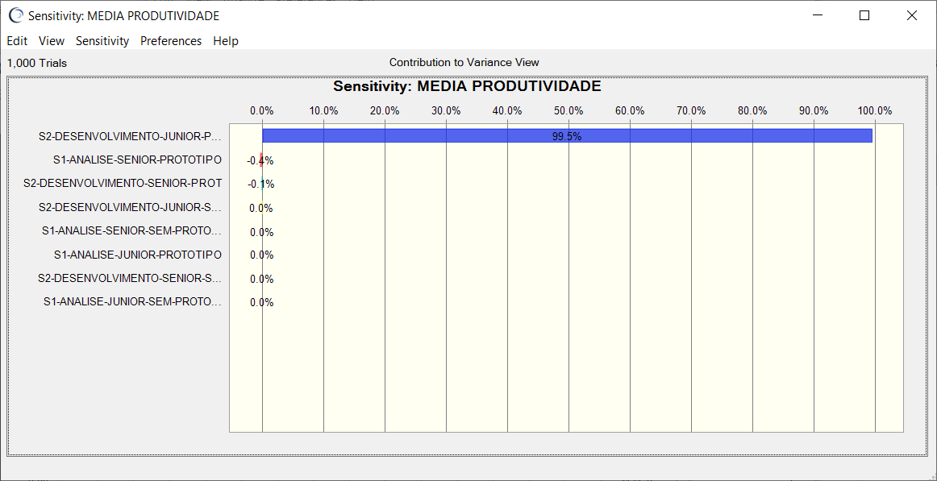



Combinação de Subgrupos: | S1-Análise (Junior c/ Protótipo) + S2-Desenvolvimento (Junior c/ Protótipo) | Combinação de Subgrupos: | S1-Análise (Junior s/ Protótipo) + S2-Desenvolvimento (Junior s/ Protótipo) | Combinação de Subgrupos: | S1-Análise (Senior c/ Protótipo) + S2-Desenvolvimento (Senior c/ Protótipo) | Combinação de Subgrupos: | S1-Análise (Senior c/ Protótipo) + S2-Desenvolvimento (Senior c/ Protótipo)

Baseline_Produtividade_QPPO_v1
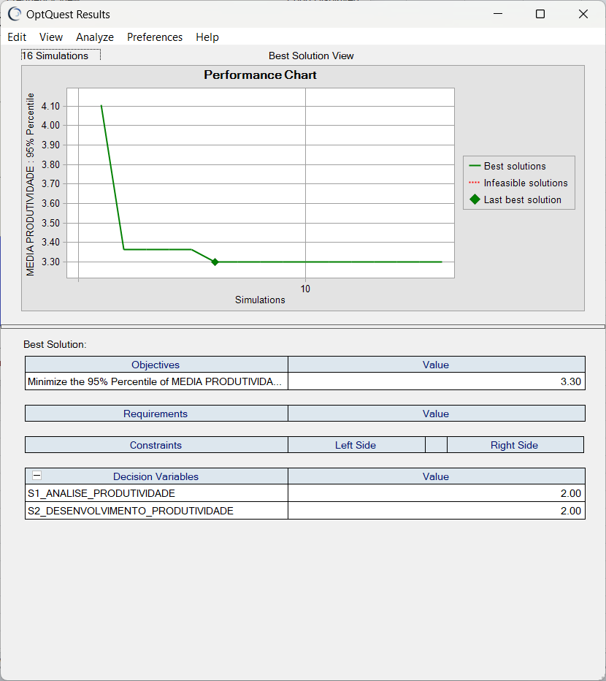
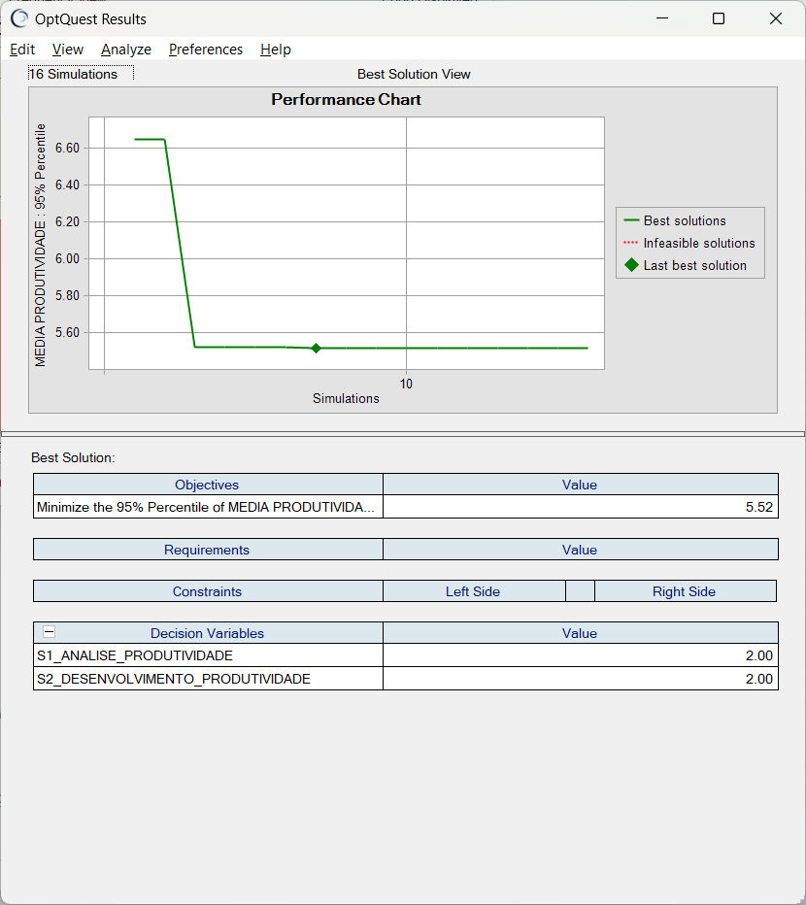
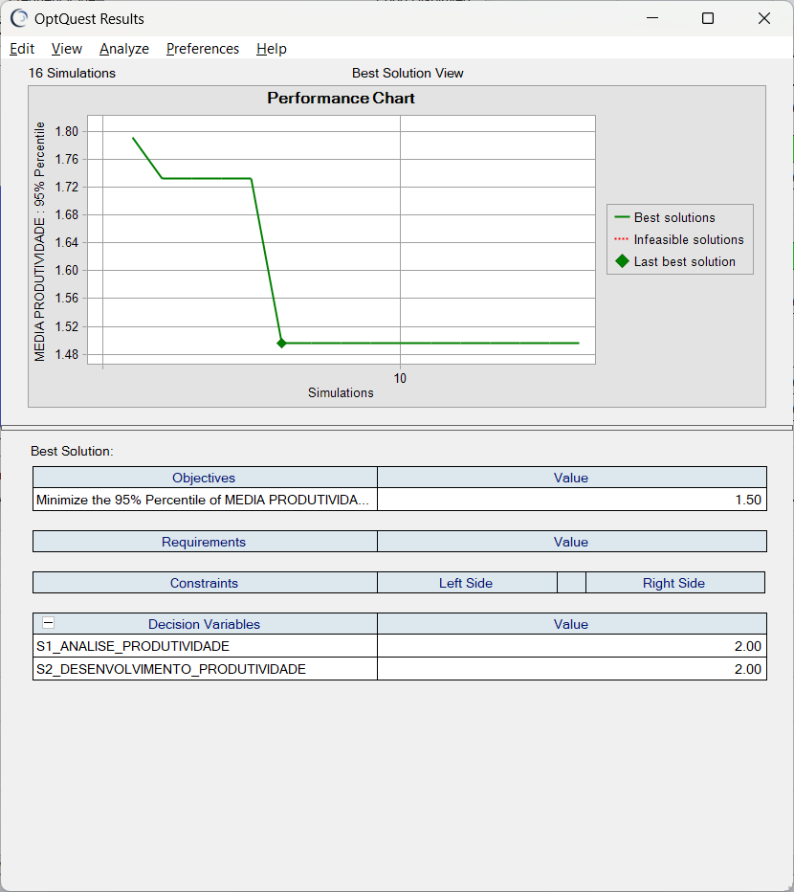
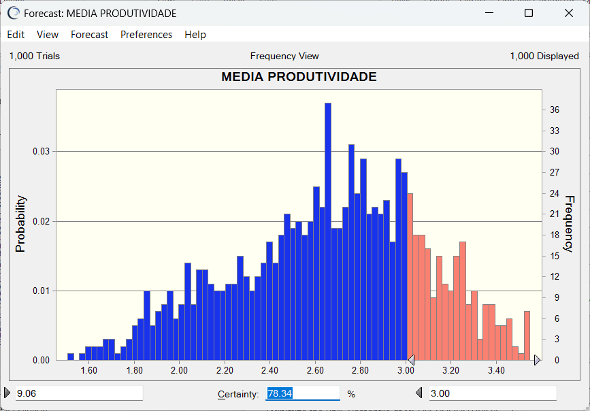
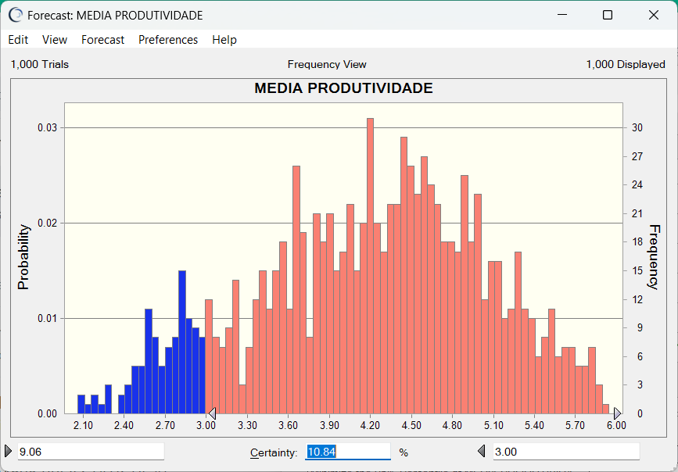
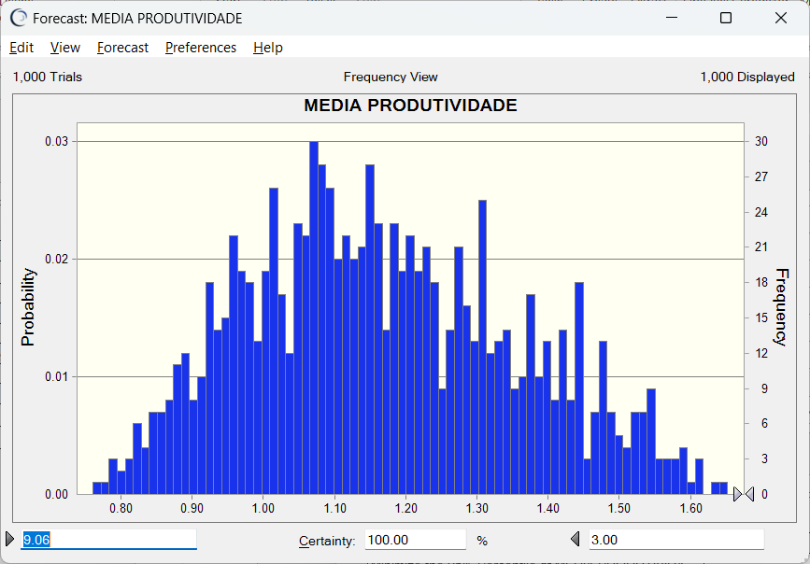
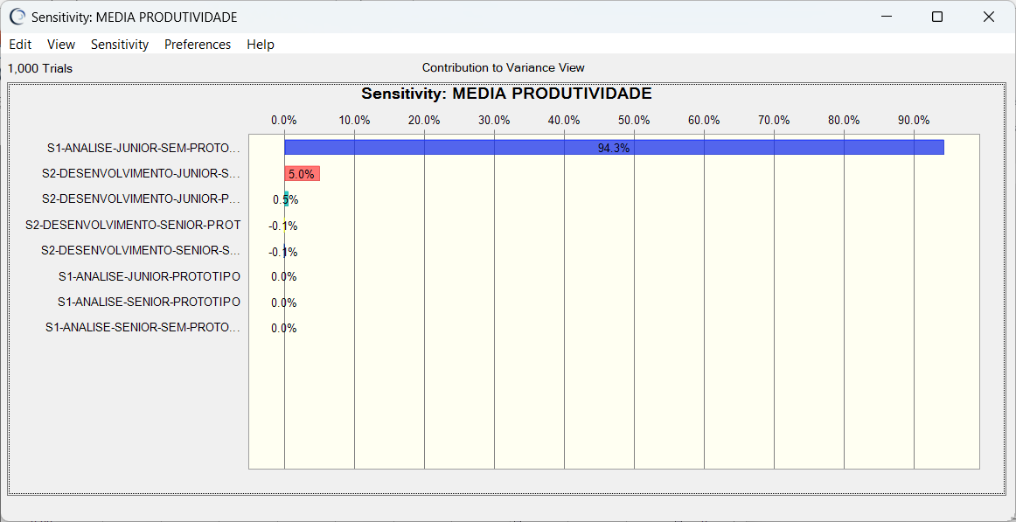
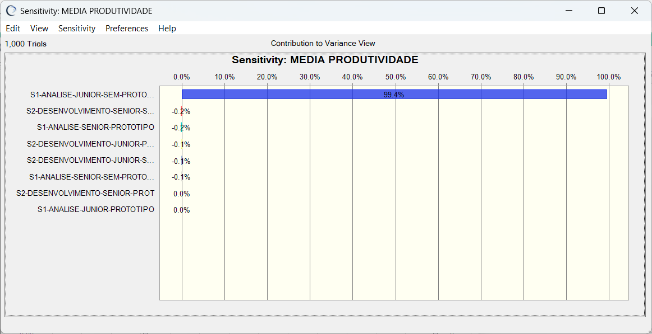
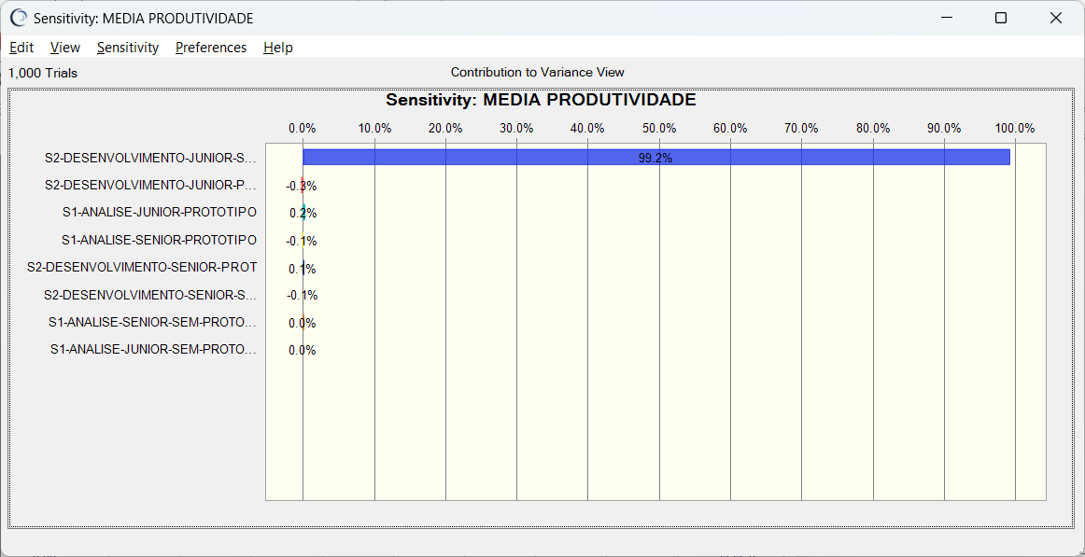
Simulação | Produtividade S1 + S2 (minimização) | Simulação | Produtividade S1 (minimização) | Simulação | Produtividade S2 (minimização)

